상품제안서
텀스 엘프 원터치텀블러 450ml | 상품코드: S23403

 |  |  |  |  |  |  | 02-713-8555 | www.synergygift.co.kr
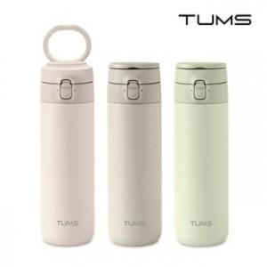

【상세/제작정보】

【인쇄/포장옵션】 | 실크, 레이저, 풀칼라 / 포장지포장

【공급단가】 | 수량 | 30~ | 100~ | 300~ | 500~ | 1,000~
*VAT별도 | 라이트올리브 | 17,200원 | 16,200원 | 15,500원 | 15,200원 | 14,900원
 | 모카그레이 | 17,200원 | 16,200원 | 15,500원 | 15,200원 | 14,900원
 | 미스티로즈 | 17,200원 | 16,200원 | 15,500원 | 15,200원 | 14,900원

【상품 URL】 | https://www.synergygift.co.kr:443/src/goods_detail.php?gdno=23403

